lista compl de 1947-1983 prefei
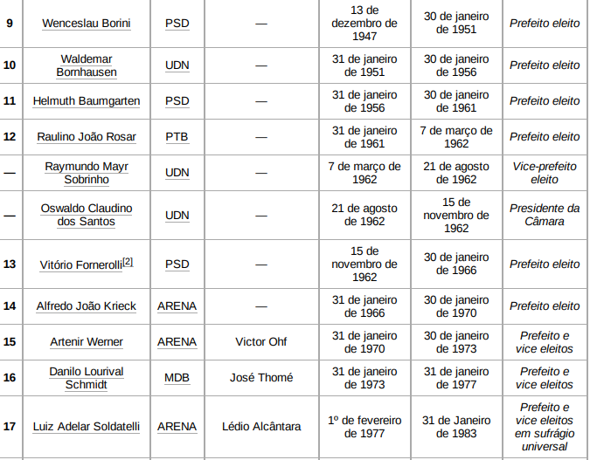

1976
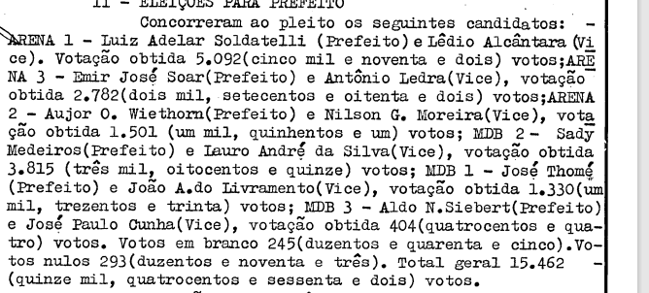

 |  | valid | valid
ARENA1 | 5092
ARENA3 | 2782
ARENA2 | 1501
total ARENA | 9375 | 62.81 | 62.818279282
MDB2 | 3815
MDB1 | 1330
MDB3 | 440
total MDB | 5585 | 37.42 | 37.422942911
brancosNulos | 538 | x | x
totalgeral | 15462 | x | x
validtotal | 14924 | 100 | 100

1972
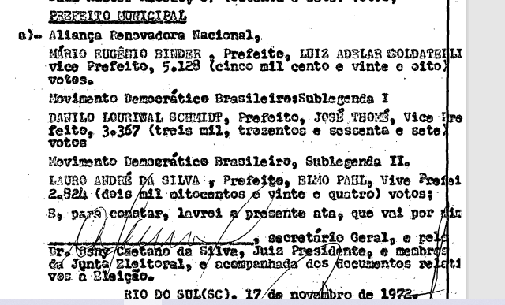
x

 |  | valid
 | ARENA | 45.3 | 5128 | 45.304355508
 | MDB | 29.74 | 3367 | 29.746444032
 | MDB | 24.94 | 2824 | 24.949200459
 |  |  | 11319

1965
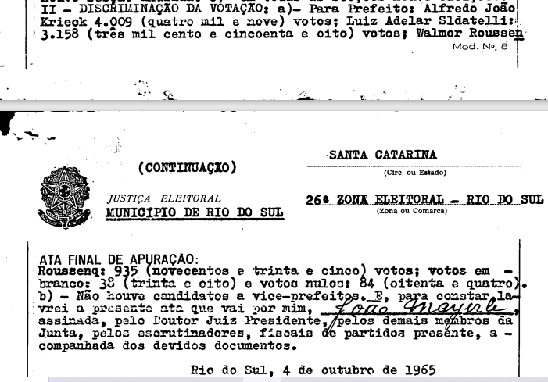
Alfredo João Krieck | 4009 | ARENA
L.Adelar Soldatelli | 3158 | ARENA | foi em outra eleição
W. Rousseng | 935 | não encontrado | o pai era do PTB
branco | 38
nulo | 84

8102
49.48% | ARENA 1
38.97% | ARENA 2
11.540360405 | ?

vereador 63-65
vereador 63-65

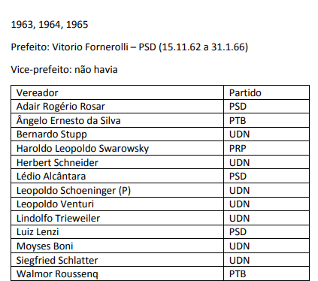
 |  |  |  |  |  | 1 | 7.6923076923
 |  |  |  |  |  | 2 | 15.384615385
 |  |  |  |  |  | 3 | 23.076923077
 | vereadores |  |  |  |  | 4 | 30.769230769
 |  |  |  |  |  | 5 | 38.461538462
 |  |  |  | valid | cadeiras | 6 | 46.153846154
 |  | direita | UDN | 53.84 | 7 | 7 | 53.846153846
 |  | direita | PSD | 23.76 | 3 | 8 | 61.538461538
 |  | centro | PTB | 15.38 | 2 | 9 | 69.230769231
 |  | conservador | PRP | 7.69 | 1 | 10 | 76.923076923
 |  |  |  | 100.67 | 13 | 11 | 84.615384615
 |  |  |  |  |  | 12 | 92.307692308
 |  |  |  |  |  | 13 | 100

vereador 61
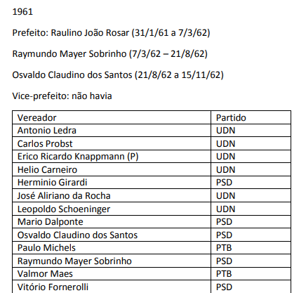
 |  |  |  |  | 1 | 7.6923076923
 |  |  |  |  | 2 | 15.384615385
 |  |  |  |  | 3 | 23.076923077
vereador 1961 |  |  |  |  | 4 | 30.769230769
 |  |  |  |  | 5 | 38.461538462
 |  |  | valid | cadeiras | 6 | 46.153846154
 | direita | UDN | 46.15 | 6 | 7 | 53.846153846
 | direita | PSD | 38.46 | 5 | 8 | 61.538461538
 | centro | PTB | 15.38 | 2 | 9 | 69.230769231
 |  |  | 99.99 | 13 | 10 | 76.923076923
 |  |  |  |  | 11 | 84.615384615
 |  |  |  |  | 12 | 92.307692308
 |  |  |  |  | 13 | 100

ver56
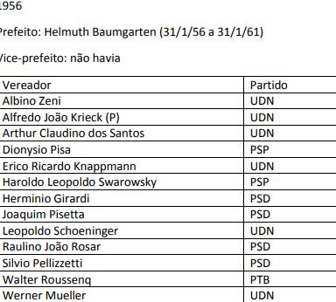
 |  |  |  | 1 | 7.6923076923
 |  |  |  | 2 | 15.384615385
 |  |  |  | 3 | 23.076923077
 |  |  |  | 4 | 30.769230769
 |  | valid | cadeiras | 5 | 38.461538462
UDN | direita | 46.15 | 6 | 6 | 46.153846154
PSP | conservador | 15.38 | 2 | 7 | 53.846153846
PSD | direita | 30.76 | 4 | 8 | 61.538461538
PTB | centro | 7.69 | 1 | 9 | 69.230769231
 | total | 99.98 | 13 | 10 | 76.923076923
 |  |  |  | 11 | 84.615384615
 |  |  |  | 12 | 92.307692308
 |  |  |  | 13 | 100

vereador 1950
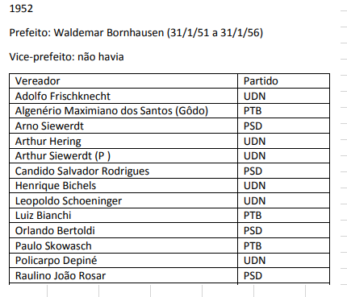
Numero de vereadors

 |  |  | 100%
 | psd | 4 | 13 | 30.769230769
 | udn | 6 | 13 | 46.153846154
 | ptb | 3 | 13 | 23.076923077

vereador 48
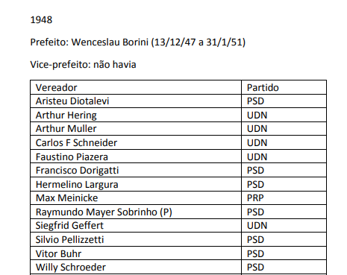
 |  |  |  | 1 | 7.6923076923
 |  |  |  | 2 | 15.384615385
 |  |  |  | 3 | 23.076923077
 |  |  |  | 4 | 30.769230769
 |  |  |  | 5 | 38.461538462
 | 13 ver |  |  | 6 | 46.153846154
 |  |  |  | 7 | 53.846153846
7 | PSD | 53.84 | direita | 8 | 61.538461538
5 | UDN | 38.46 | direita | 9 | 69.230769231
1 | PRP | 7.69 | conservador | 10 | 76.923076923
 |  |  |  | 11 | 84.615384615
 |  |  |  | 12 | 92.307692308
 |  |  |  | 13 | 100

